ケース
結合試験仕様書 |  | システムID | KS |  |  |  |  |  |  | 作成者 | 大石 | 更新者
 |  | システム名称 | 勤怠システム |  |  |  |  |  |  | 作成日 | 2023-01-27 | 更新日

チェック内容
チェックポイント
 |  |  |  | 1 | 2 | 3 | 4 | 5 | 6
チェック条件 | 社員情報登録画面 |  |  | 〇 | 〇 | 〇 | 〇

 | 氏名、入社年月日、性別、所属部門、生年月日、メールアドレスの入力 |  |  | 〇 | 〇

 | 登録ボタンを押下する場合
 | 登録成功 |  |  |  | 〇
 | 登録失敗 |  |  | 〇

確認内容 | 社員情報登録画面でエラーメッセージが表示されること。 |  |  | 〇
 | 入力データがテーブルに正常に格納されていること。 |  |  |  | 〇
 | 社員情報一覧画面へ遷移すること。 |  |  |  |  | 〇

実施結果
実施者
検証日
確認者
確認日

結合テストエビデンス
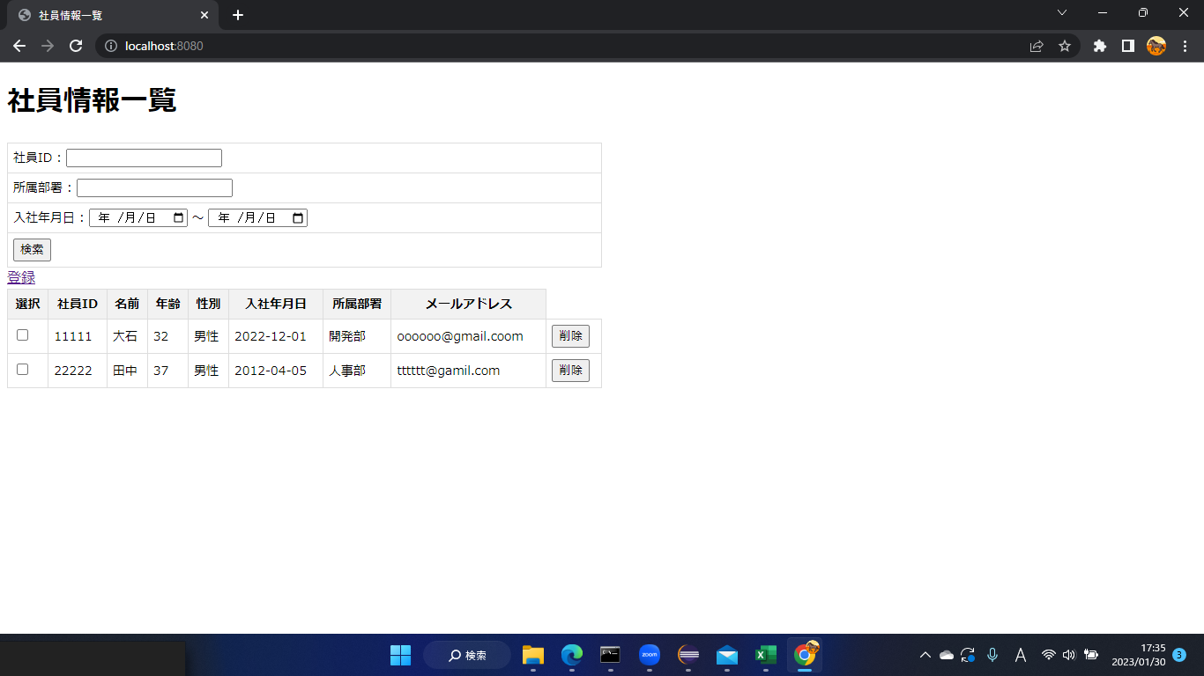
1.開始画面

 | localhost:8080/create
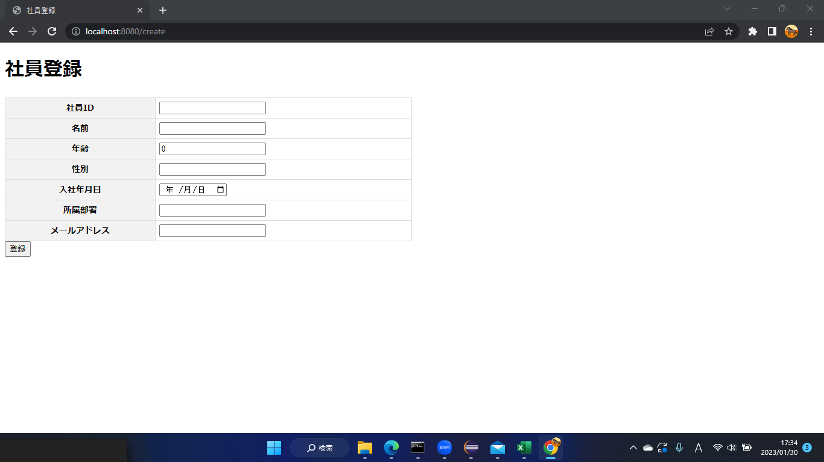

2
 | エラー表示 （入力しないとエラー表示）
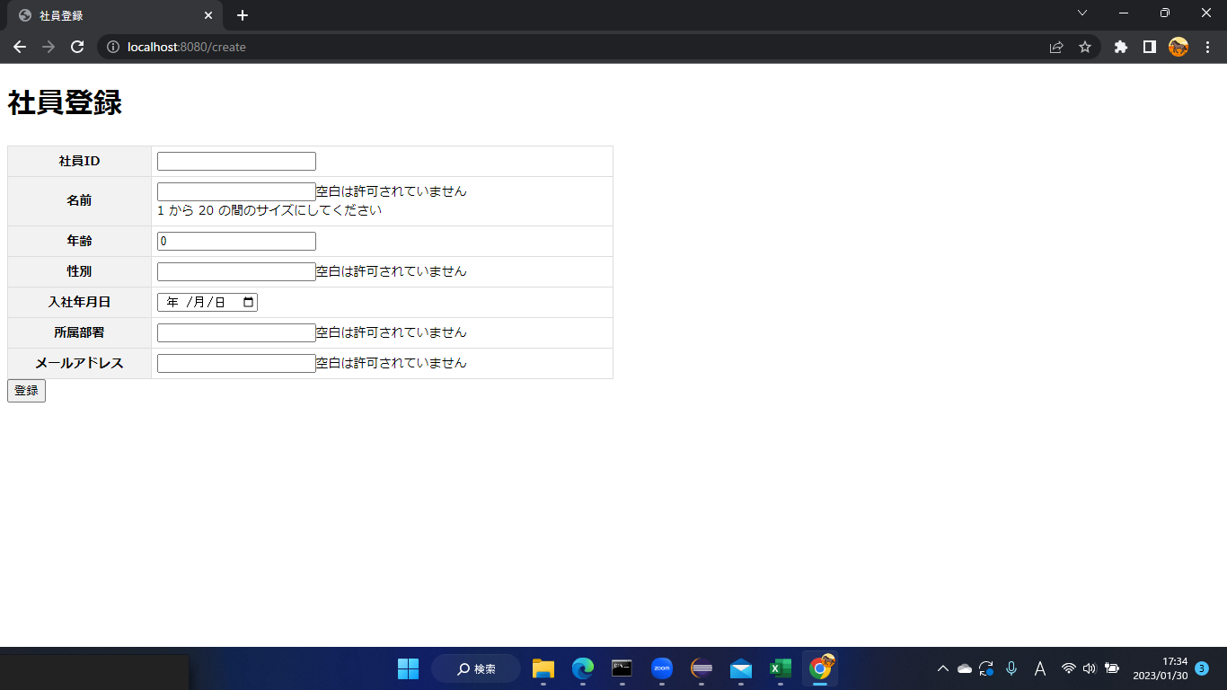

3 | 値を入力し登録ボタンを押す。

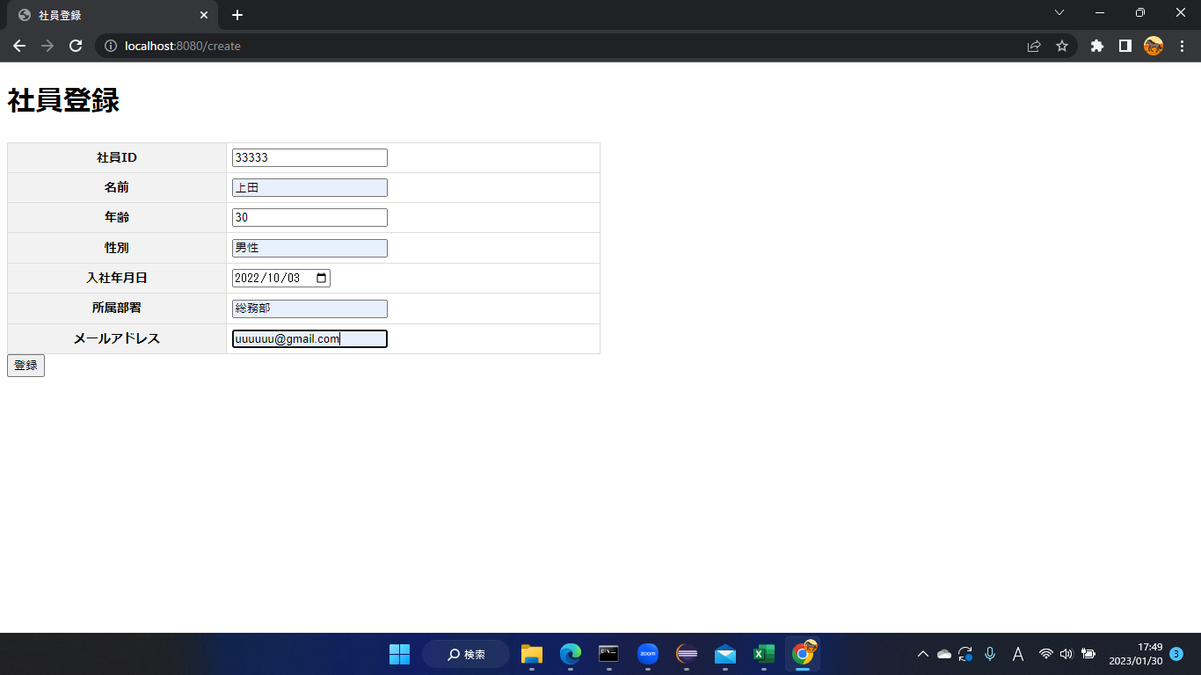

4 | 一覧画面に登録した値が反映

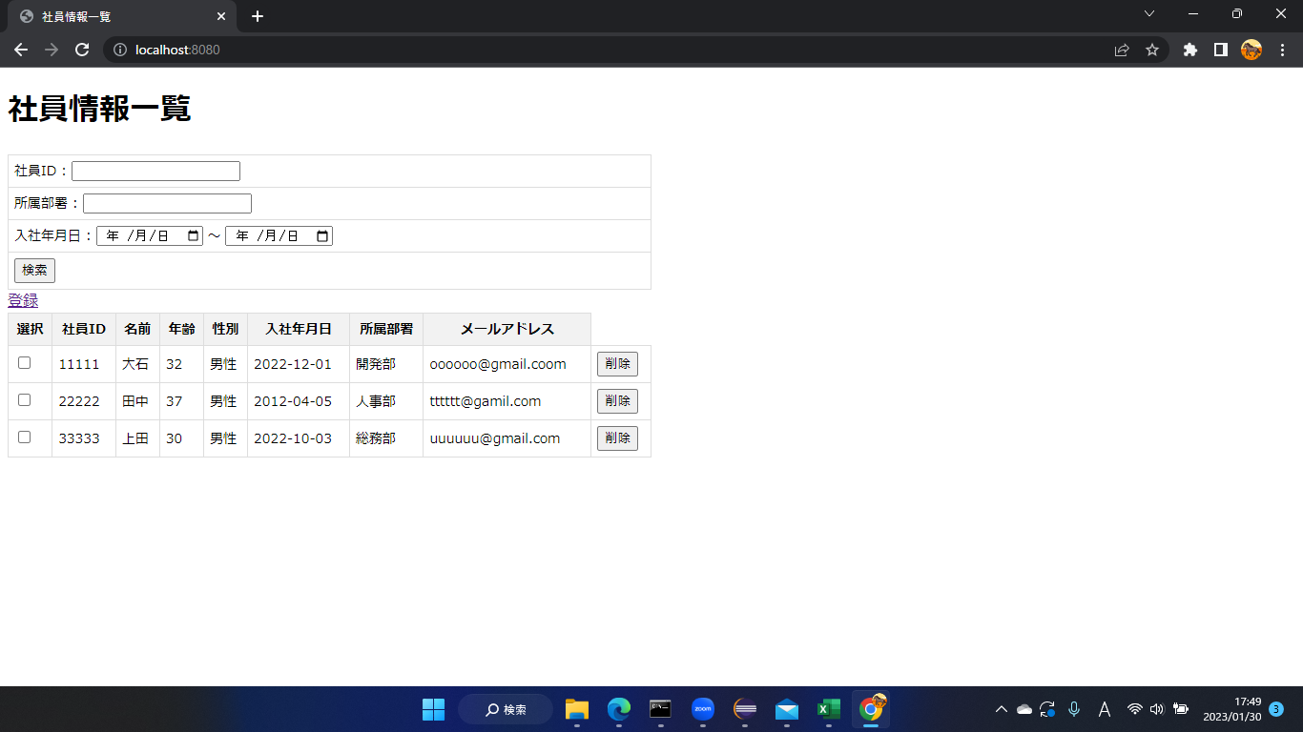

5 | 削除ボタンを押すと削除される。

